05-Vo Agencia compra
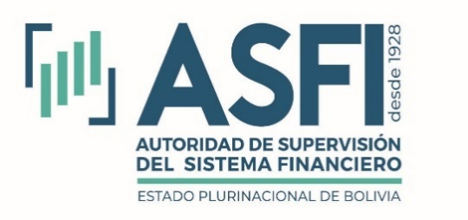
Volumen de Operaciones por Agencia de Bolsa Compradora
Al 31 de diciembre de 2025
Expresado en Dólares Estadounidenses

Entidad | Lugar de negociación |  |  |  |  |  |  | Total
 | CPF | EX | GCV | RB | RSS | SRFS | SRV
BCB |  | 14,608,317 |  |  |  |  |  | 14,608,317
BIA | 6,832,563 | 9,919,958 | 8,992,388 | 25,924,021 | 9,956,265 | 11,678,004 |  | 73,303,197
CAI | 481,547 | 14,461,027 |  | 24,321,875 | 30,083,471 | 10,946,065 |  | 80,293,986
CBA | 217,666 | 43,471,795 |  | 3,767,782 | 3,159,121 | 2,691,033 |  | 53,307,397
GVA | 6,017,304 | 4,568,822 | 11,508,296 | 4,705,024 |  | 1,136,506 | 83,490 | 28,019,442
MAB | 14,827,372 |  | 3,888,049 | 40,324,672 | 11,179,042 |  |  | 70,219,135
MIB | 5,246,163 | 101,227,431 | 3,195,831 | 32,355,013 | 3,936,539 | 17,484,888 |  | 163,445,865
NVA | 2,209,925 | 2,332,362 | 151,784 | 32,619,474 | 17,653,467 | 2,039,996 | 6,185,599 | 63,192,606
PAN | 1,928,626 | 15,804,332 | 4,336,279 | 27,382,395 | 408,163 | 12,129,339 |  | 61,989,132
SUD |  |  |  | 7,001,753 |  | 170,229 |  | 7,171,982
VUN | 17,228,840 | 6,983,005 |  | 24,380,543 | 5,786,989 | 2,731,131 |  | 57,110,508
Total | 54,990,004 | 213,377,050 | 32,072,627 | 222,782,552 | 82,163,057 | 61,007,190 | 6,269,089 | 672,661,568

Operaciones por Agencia de Bolsa Compradora Expresado en Dólares Estadounidenses
 | CPF | EX | GCV | RB | RSS | SRFS | SRV
BCB |  | 14,608,317
BIA | 6,832,563 | 9,919,958 | 8,992,388 | 25,924,021 | 9,956,265 | 11,678,004
CAI | 481,547 | 14,461,027 |  | 24,321,875 | 30,083,471 | 10,946,065
CBA | 217,666 | 43,471,795 |  | 3,767,782 | 3,159,121 | 2,691,033
GVA | 6,017,304 | 4,568,822 | 11,508,296 | 4,705,024 |  | 1,136,506 | 83,490
MAB | 14,827,372 |  | 3,888,049 | 40,324,672 | 11,179,042
MIB | 5,246,163 | 101,227,431 | 3,195,831 | 32,355,013 | 3,936,539 | 17,484,888
NVA | 2,209,925 | 2,332,362 | 151,784 | 32,619,474 | 17,653,467 | 2,039,996 | 6,185,599
PAN | 1,928,626 | 15,804,332 | 4,336,279 | 27,382,395 | 408,163 | 12,129,339
SUD |  |  |  | 7,001,753 |  | 170,229
VUN | 17,228,840 | 6,983,005 |  | 24,380,543 | 5,786,989 | 2,731,131
Ex | Extra Bursátil
MN | Mesa de Negociación
RB | Ruedo de Bolsa
SB | Subasta Pública
SJ | Subasta Judicial
SRFS | SDC Renta Fija Seriados
SRV | SDC Renta Variable
BIA | Bisa S.A. Agencia de Bolsa
CAI | Compañía Americana de Inversiones S.A.
CBA | Credibolsa S.A. Agencia de Bolsa
MIB | Mercantil Santa Cruz Agencia de Bolsa S.A.
NVA | BNB Valores S.A. Agencia de Bolsa
PAN | Panamerican Securities S.A. Agencia de Bolsa
SUD | Sudaval Agencia de Bolsa S.A. "SUDAVAL S.A."
SZS | Santa Cruz Securities S.A. Agencia de Bolsa
VUN | Valores Unión S.A. Agencia de Bolsa
GVA | GanaValores Agencia de Bolsa S.A.
BCB | Banco Central de Bolivia
MAB | MULTIVALORES Agencia de Bolsa S.A

